Sheet1
WAPSITE Mua5k
 | Hiện tại | Cần sửa
1 | Khi vào các trang như "Hồ sơ mua bán", không hiện các mục con và không thu gọn được khi ấn vào "mũi tên" | Hiển thị các mục con trong "Hồ sơ mua bán", khi bấm vào mũi tên mới show nội dung chi tiết của từng mục con | 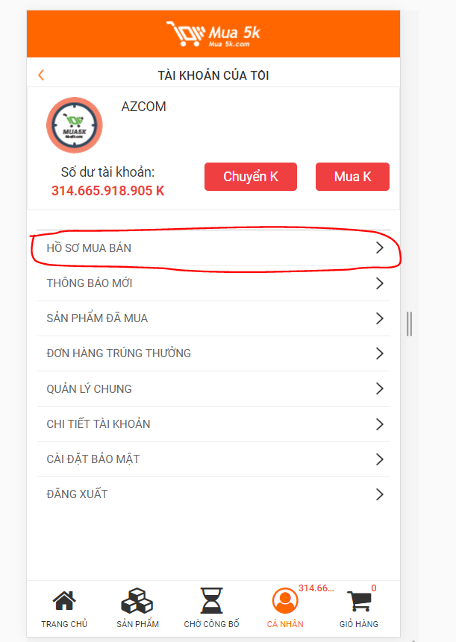 | 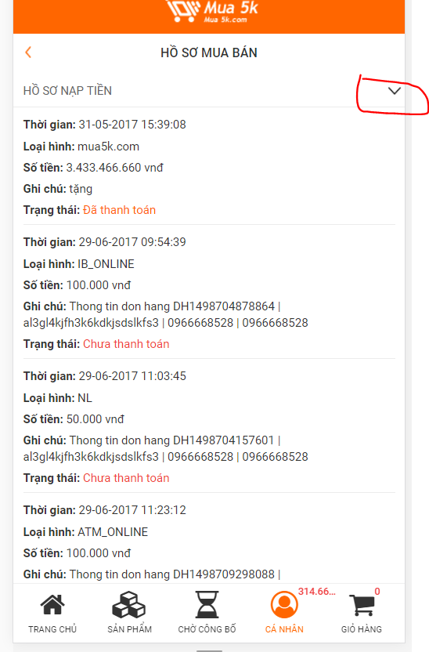
2 | Không có phần "Hướng Dẫn" | Thêm mục "Hướng Dẫn" Phía dưới Banner chính. Thay cho mục "Chia sẻ"
3 | Lỗi kéo lên xuống trong phần "Nạp tiền": Không kéo được xuống cuối | Sửa lại
4 | Lỗi kéo xuống để chọn "Đăng Xuất": Không kéo được xuống cuối | Sửa lại

